Biyokimya
Numune Adı | TTL(µmol/L) | NTL(µmol/L) | Disülfit | NOT
Pozitif-1 | 350 | 281 | 34.5 |  | Bu çalışmada "Relassay" marka kitler kullanılmıştır.
Pozitif-2 | 430 | 374 | 28 |  | Kullanılan cihaz: Mindray marka BS300 model tam otomatik biyokimya cihazı
Pozitif-3 | 526 | 124 | 201 | yüksek hemolizli | TTL: Total Thıol
Pozitif-4 | 309 | 250 | 29.5 |  | NTL: Natıve Thıol
Pozitif-5 | 364 | 228 | 68 |  | Disülfit: Thiol/ Disülfit Dengesi
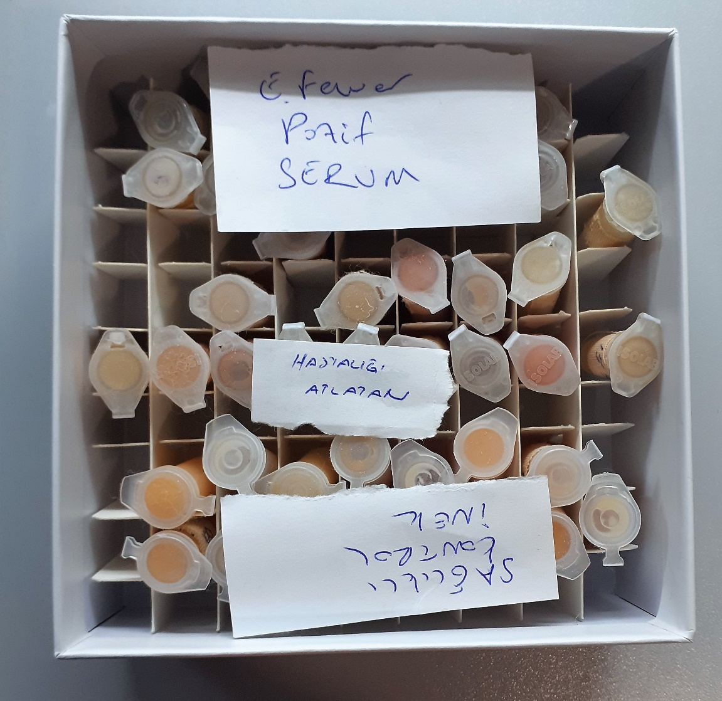
Pozitif-6 | 344 | 292 | 26
Pozitif-7 | 354 | 310 | 22
Pozitif-8 | 356 | 184 | 86
Pozitif-9 | 370 | 356 | 7
Pozitif-10 | 276 | 259 | 8.5
Pozitif-11 | 269 | 165 | 52
Pozitif-12 | 349 | 346 | 1.5
Pozitif-13 | 333 | 253 | 40
Pozitif-14 | 537 | 525 | 6
Pozitif-15 | 245 | 158 | 43.5
Atlatmış-1 | 293 | 152 | 70.5
Atlatmış-2 | 335 | 199 | 68
Atlatmış-3 | 288 | 232 | 28
Atlatmış-4 | 353 | 337 | 8
Atlatmış-5 | 367 | 299 | 34
Atlatmış-6 | 359 | 272 | 43.5
Atlatmış-7 | 342 | 222 | 60
Atlatmış-8 | 399 | 315 | 42 | hemolizli
Atlatmış-9 | 308 | 222 | 43
Atlatmış-10 | 344 | 225 | 59.5
Atlatmış-11 | 285 | 211 | 37
Atlatmış-12 | 362 | 242 | 60 | hemolizli
Atlatmış-13 | 416 | 272 | 72 | hemolizli
Atlatmış-14 | 382 | 217 | 82.5 | hemolizli
Atlatmış-15 | 252 | 160 | 46
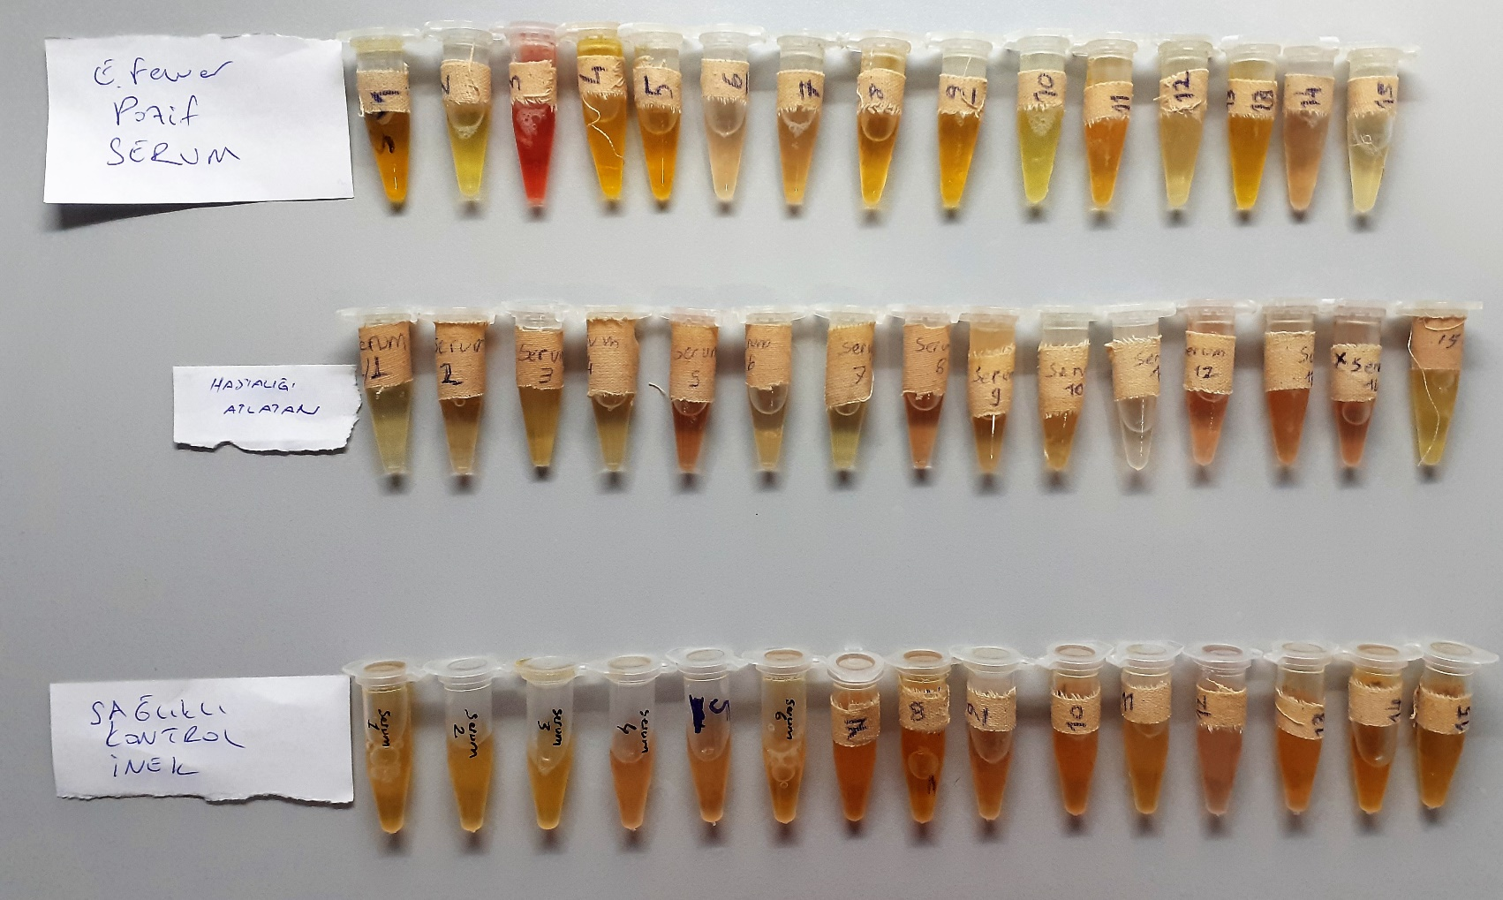
Sağlıklı-1 | 393 | 277 | 58
Sağlıklı-2 | 358 | 265 | 46.5
Sağlıklı-3 | 294 | 187 | 53.5
Sağlıklı-4 | 373 | 290 | 41.5
Sağlıklı-5 | 366 | 186 | 90
Sağlıklı-6 | 366 | 282 | 42
Sağlıklı-7 | 339 | 140 | 99.5
Sağlıklı-8 | 325 | 264 | 30.5
Sağlıklı-9 | 329 | 134 | 97.5
Sağlıklı-10 | 334 | 101 | 116.5
Sağlıklı-11 | 252 | 158 | 47
Sağlıklı-12 | 306 | 251 | 27.5
Sağlıklı-13 | 289 | 287 | 1
Sağlıklı-14 | 318 | 306 | 6
Sağlıklı-15 | 281 | 113 | 84

